ESP32
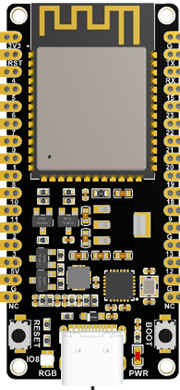
模组 | ESP32-WROVER-IE |  | ESP32-WROOM-U |  | ESP32-WROOM-32
开发板 | ESP32-DevKitC-VIE |  | ESP32-C6-DEV-KIT-N8 |  | ESP32S
1 | 3V3 | GND | 3V3 | GND | 3V3 | GND
2 | EN | 23 | RST | TX | EN | 23
3 | VP | 22 | 4 | RX | VP | 22
4 | VN | TX | 5 | 15 | VN | TX
5 | 34 | RX | 6 | 23 | 34 | RX
6 | 35 | 21 | 7 | 22 | 35 | 21
7 | 32 | GND | 0 | 21 | 32 | GND
8 | 33 | 19 | 1 | 20 | 33 | 19
9 | 25 | 18 | 8 | 19 | 25 | 18
10 | 26 | 5 | 10 | 18 | 26 | 5
11 | 27 | 17 | 11 | 9 | 27 | 17
12 | 14 | 16 | 2 | GND | 14 | 16
13 | 12 | 4 | 3 | 13 | 12 | 4
14 | GND | 0 | 5V | 12 | GND | 0
15 | 13 | 2 | G | GND | 13 | 2
16 | D2 | 15 | NC | NC | D2 | 15
17 | D3 | D1 |  |  | D3 | D1
18 | GND | D0 |  |  | GND | D0
19 | 5V | CLK |  |  | 5V | CLK

